Sheet1
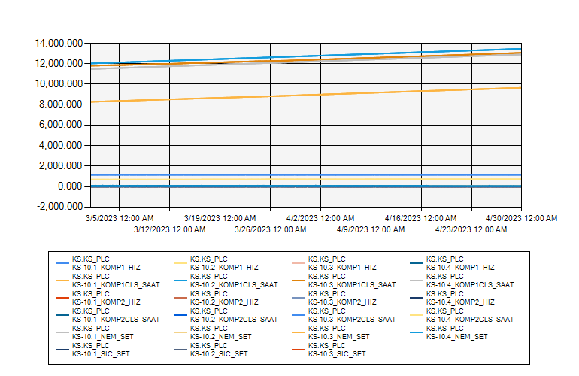
 | KS10 ODASI KLİMA VERİLERİ 2023 MART-NİSAN

3/1/2023 12:00:00 AM - 4/30/2023 12:00:00 AM (Server Local)

